Essai avec V1
Date de l'essai :
Heure de l'essai :
Force (N) : | 100.0
Déplacement (mm) : | 0.00
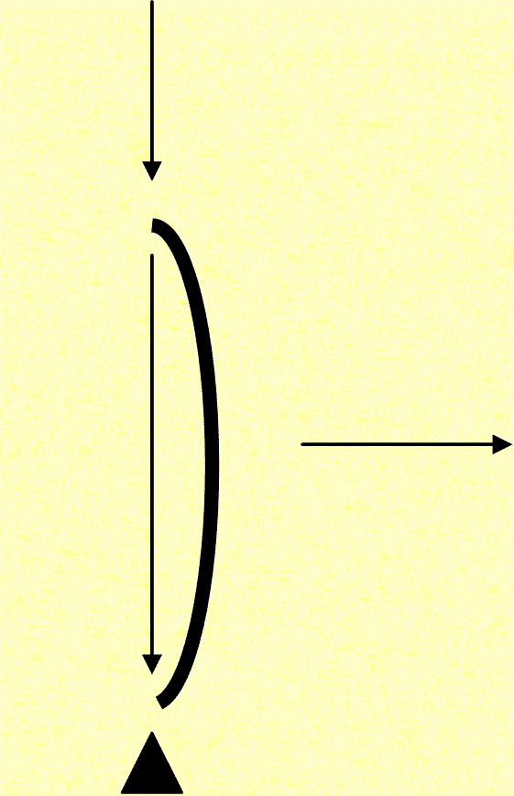

 |  | Force maxi (N) :

 |  | Déplacement maxi (mm) :

 |  | Déplacement maxi (mm) :

